F2
Figur 2. Samlingarnas samtliga inriktningar 2021, antal museer per inriktning.
Figure 2. All focuses of the collections 2021, number of museums per focus.
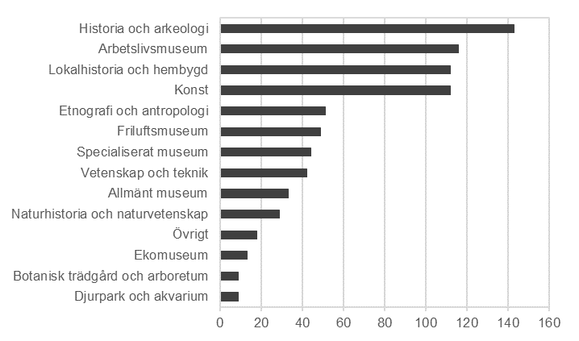

Se tabell 6 för underlag till figuren.

Tillbaka till innehållsförteckning

F3
Figur 3. Antal besök per museikategori 2003–2021, antal.
Figur 3. Visits by museum category 2003–2021, number.
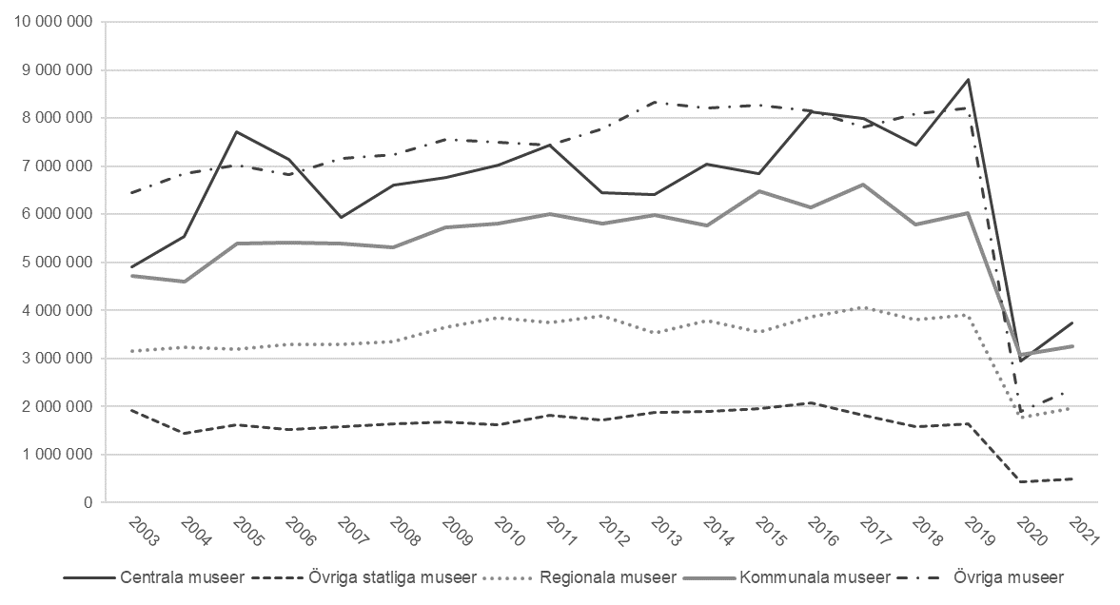

Museikategorierna övriga museer som omfattas av museilagen och andra museer har slagits ihop och redovisas tillsammans med den tidigare kategorin övriga museer.
Bortfallskompletterade värden 2003–2019. År 2020–2021 imputeras inga värden över besök.
Se tabell 17 i Excel-bilaga för underlag till figuren.

Tillbaka till innehållsförteckning

F4
Figur 4. Totala intäkter och kostnader per museikategori 2003–2021, miljoner kronor.
Figure 4. Total revenues and costs by museum category 2003–2021, SEK millions.
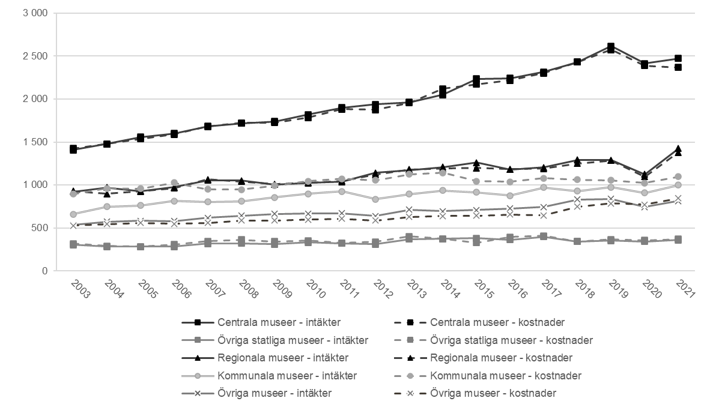

Museikategorierna övriga museer som omfattas av museilagen och andra museer har slagits ihop och redovisas tillsammans med den tidigare kategorin Övriga museer.
Bortfallskompletterade värden.
Se tabell 18–19 i Excel-bilaga för underlag till figuren.

Tillbaka till innehållsförteckning

F5
Figur 5. Intäkter från offentliga bidrag eller anslag per museikategori 2021, procent av totala intäkter.
Figure 5. Revenues from public grants by museum category 2021, percent of total revenues.

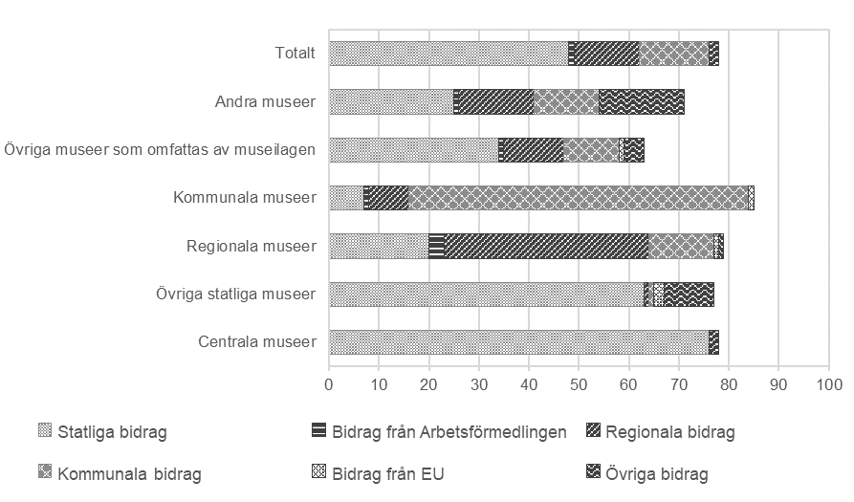

Se tabell 21 för underlag till figuren.

Tillbaka till innehållsförteckning

F6
Figur 6. Övriga intäkter från andra källor per museikategori 2021, procent av totala intäkter
Figure 6. Other revenues from other sources by museum category 2021, percent of total revenue
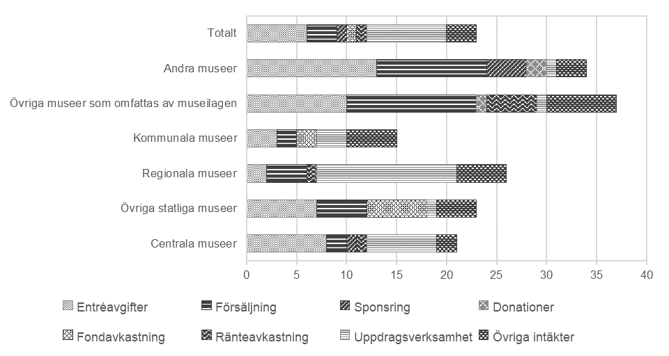

Se tabell 22 för underlag till figuren.

Tillbaka till innehållsförteckning

F7
Figur 7. Kostnader per kostnadsslag och museikategori 2021, procent av totala kostnader.
Figure 7. Costs by type of costs and museum category 2021, percent of total costs.
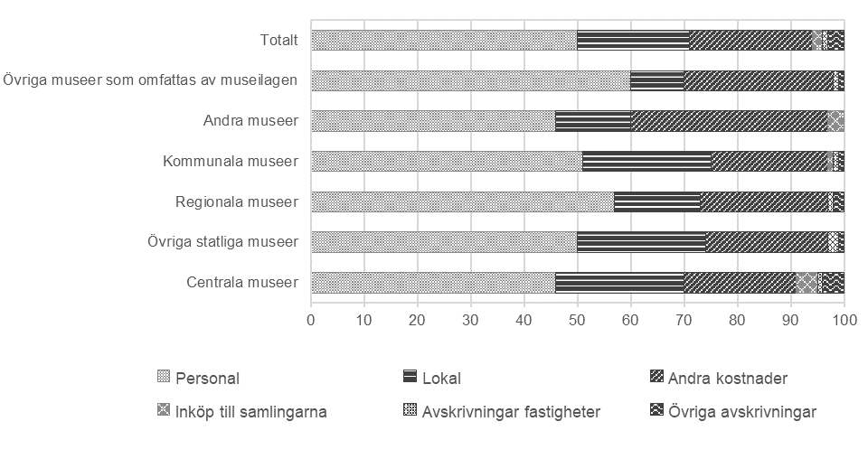

Se tabell 23 för underlag till figuren.

Tillbaka till innehållsförteckning

F8
Figur 8. Avlönade årsarbetskrafter per museikategori 2003–2021, antal.
Figure 8. Paid full-time equivalents by museum category 2003–2021, number.
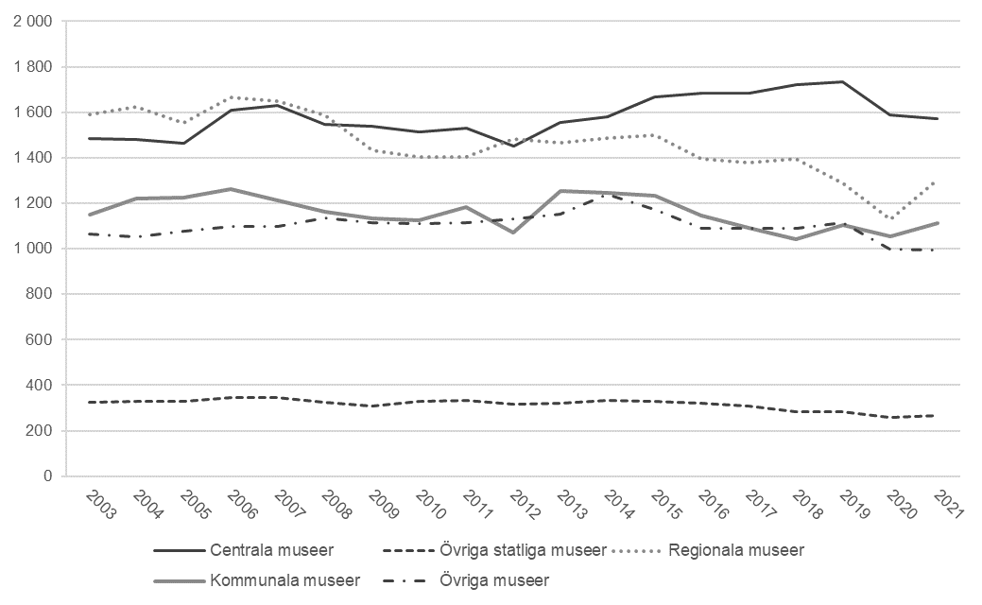

Museikategorierna övriga museer som omfattas av museilagen och andra museer har slagits ihop och redovisas tillsammans med den tidigare kategorin övriga museer.
Bortfallskompletterade värden.
Se tabell 20 i Excel-bilaga för underlag till figuren.

Tillbaka till innehållsförteckning

Instruktioner för tabellbilaga
Instruktioner för hur tabellbilagan skapas

Strukturera upp flikarna i dokumentet
• Varje flik bör endast innehålla en tabell eller ett diagram
• Varje blad ska börja med en rubrik i cell A1
• Flikarna bör döpas så att man förstår vad respektive flik innehåller

Formatera tabeller som tabell
Tabeller ska vara formaterade som en tabell. Markera hela tabellen och välj Formatera som tabell på Start-fliken, eller tryck Ctrl+L. Ange att tabellen har rubriker. Det finns en formatmall för Kulturanalys med färgade linjer som kan användas för att få in färg.
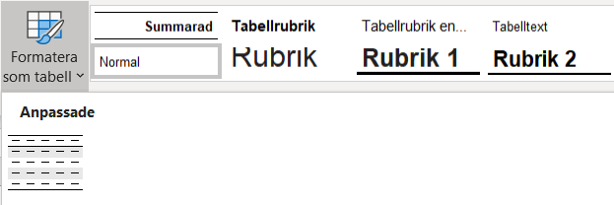
Text kan formateras med formatmallar från rutan bredvid, det finns formatmallar för Tabellrubrik svenska och engelska samt tabelltext.

Strukturera upp tabellen
• Skriv in tabellens rubrik i cell A1.
• Undvik att sammanfoga celler.
• Gör radbrytningar i en cell genom att trycka alt+enter.
• Undvik att lägga till tomma celler eller rader för att layouta tabellen.

Generella inställningar och formatering
Stödlinjer ska inte visas, detta anges under fliken Visa, bocka ur valet för Stödlinjer.
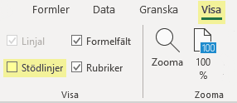
Kantlinjer ska inte användas utan när tabellen formateras som en tabell kan tabellayouter användas för att få till design. Ta bort kantlinjer genom att markera hela bladet och välj Ingen kantlinje i rutan på fliken Start.
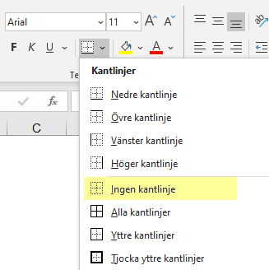
Fyllningsfärg ska inte användas utan när tabellen formateras som en tabell kan tabellayouter användas för att få till design. Ta bort fyllningsfärg genom att markera hela bladet och välj Ingen fyllning i rutan på fliken Start.
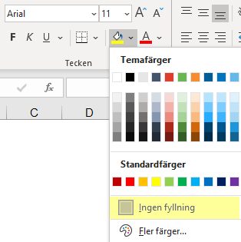
Alternativtext på bilder och diagram
Bilder och diagram ska förses med en alternativtext som läses upp av en skärmläsare. Markera bilden (tex en logotyp) eller diagrammet, högerklicka och välj Redigera alternativtext. I panelen som kommer upp till höger på skärmen anges alternativtext.
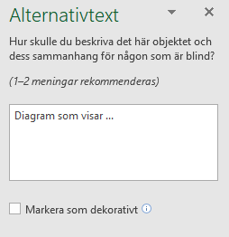
Ange dokumentegenskaper
Dokumentegenskaper anges i Excel under Arkiv/Info, klicka på Visa alla egenskaper. De egenskaper som ska anges är Titel, Författare och eventuellt taggar för sökord. Man vill helst undvika personnamn i dokument som publiceras på webben så här anges Myndigheten för kulturanalys.

Städa upp filen
När tabellbilagan är färdig tar ni bort fliken "Instruktioner för tabellbilaga" (denna flik) och Exempel.

